상품제안서
노트북 가방 MF1842 | 상품코드: F06378

 |  |  |  |  |  |  | 02-412-0044 | www.easy1.co.kr
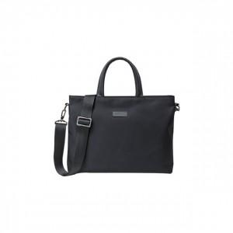

【상세/제작정보】 | 자유로운 한손 조작으로 더욱더 자유롭게!

【인쇄/포장옵션】 | 실크 / 별도문의

【공급단가】 | 수량 | 100~ | 300~ | 500~ | 1,000~ | 3,000~
*VAT별도 | 단가 | 23,400원 | 23,040원 | 22,500원 | 21,600원 | 20,700원

【상품 URL】 | https://dev.easy1.co.kr:443/src/goods_detail.php?gdno=6378

